一月份績效
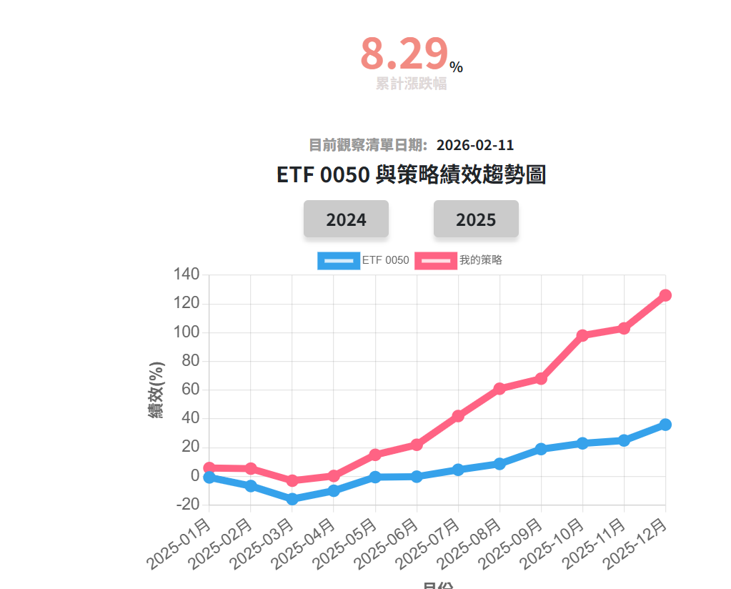
1 | 2026-02-11 | 1773 勝一 | 2026-01-11 | 162 | 2026-02-11 | 144 | -11.11
2 | 2026-02-11 | 2303 聯電 | 2026-01-11 | 55.3 | 2026-02-11 | 63 | 13.92
3 | 2026-02-11 | 2313 華通 | 2026-01-11 | 127 | 2026-02-11 | 178.5 | 40.55
4 | 2026-02-11 | 2337 旺宏 | 2026-01-11 | 61.2 | 2026-02-11 | 93.5 | 52.78
5 | 2026-02-11 | 2344 華邦電 | 2026-01-11 | 102 | 2026-02-11 | 106 | 3.92
6 | 2026-02-11 | 2360 致茂 | 2026-01-11 | 954 | 2026-02-11 | 1045 | 9.54
7 | 2026-02-11 | 2412 中華電 | 2026-01-11 | 133.5 | 2026-02-11 | 133 | -0.37
8 | 2026-02-11 | 2449 京元電子 | 2026-01-11 | 270 | 2026-02-11 | 302 | 11.85
9 | 2026-02-11 | 2451 創見 | 2026-01-11 | 237 | 2026-02-11 | 213.5 | -9.92
10 | 2026-02-11 | 2885 元大金 | 2026-01-11 | 40.5 | 2026-02-11 | 44.55 | 10
11 | 2026-02-11 | 2892 第一金 | 2026-01-11 | 29.4 | 2026-02-11 | 29.3 | -0.34
12 | 2026-02-11 | 3006 晶豪科 | 2026-01-11 | 146 | 2026-02-11 | 154.5 | 5.82
13 | 2026-02-11 | 3443 創意 | 2026-01-11 | 2435 | 2026-02-11 | 2475 | 1.64
14 | 2026-02-11 | 3711 日月光投控 | 2026-01-11 | 283 | 2026-02-11 | 347.5 | 22.79
15 | 2026-02-11 | 6239 力成 | 2026-01-11 | 220 | 2026-02-11 | 241.5 | 9.77
16 | 2026-02-11 | 8021 尖點 | 2026-01-11 | 216.58 | 2026-02-11 | 199 | -8.12
17 | 2026-02-11 | 8110 華東 | 2026-01-11 | 74.8 | 2026-02-11 | 59.2 | -20.86
18 | 2026-02-11 | 8131 福懋科 | 2026-01-11 | 66.5 | 2026-02-11 | 68.7 | 3.31
19 | 2026-02-11 | 8150 南茂 | 2026-01-11 | 59.2 | 2026-02-11 | 53.3 | -9.97
20 | 2026-02-11 | 8996 高力 | 2026-01-11 | 698 | 2026-02-11 | 948 | 35.82

二月份績效
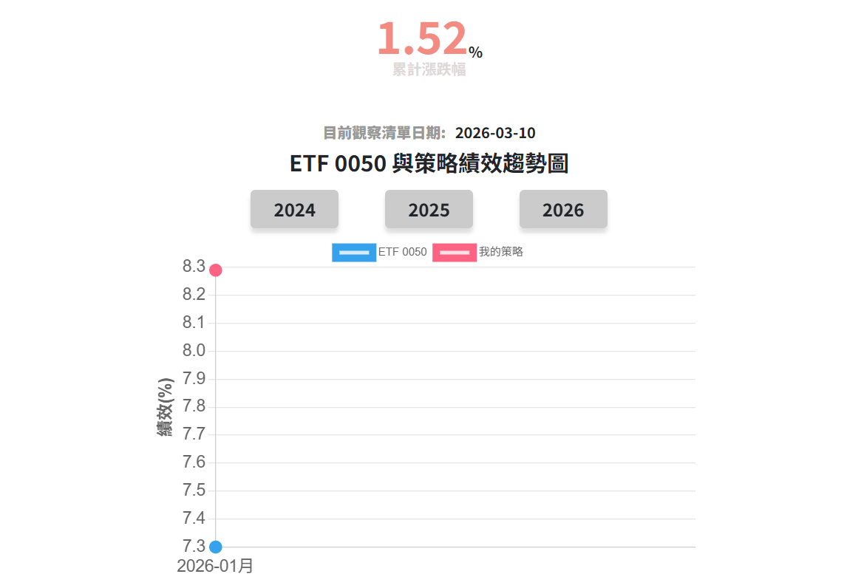
2026-03-10 | 2368 金像電 | 2026-02-11 | 829 | 2026-03-11 | 817 | -1.45 | -
2026-03-10 | 2383 台光電 | 2026-02-11 | 2195 | 2026-03-11 | 2375 | 8.2 | #ERROR!
2026-03-10 | 2467 志聖 | 2026-02-11 | 273 | 2026-03-11 | 355 | 30.04 | #ERROR!
2026-03-10 | 2486 一詮 | 2026-02-11 | 152 | 2026-03-11 | 128.5 | -15.46 | -
2026-03-10 | 2801 彰銀 | 2026-02-11 | 20.75 | 2026-03-11 | 20.45 | -1.45 | -
2026-03-10 | 2880 華南金 | 2026-02-11 | 34.6 | 2026-03-11 | 34.25 | -1.01 | -
2026-03-10 | 2883 開發金 | 2026-02-11 | 19.25 | 2026-03-11 | 19.9 | 3.38 | #ERROR!
2026-03-10 | 2885 元大金 | 2026-02-11 | 44.75 | 2026-03-11 | 43.85 | -2.01 | -
2026-03-10 | 2887 台新金 | 2026-02-11 | 24 | 2026-03-11 | 24.3 | 1.25 | #ERROR!
2026-03-10 | 2890 永豐金 | 2026-02-11 | 31.1 | 2026-03-11 | 31.3 | 0.64 | #ERROR!
2026-03-10 | 2892 第一金 | 2026-02-11 | 29.45 | 2026-03-11 | 29 | -1.53 | -
2026-03-10 | 3017 奇鋐 | 2026-02-11 | 1605 | 2026-03-11 | 1695 | 5.61 | #ERROR!
2026-03-10 | 3209 全科 | 2026-02-11 | 37.4 | 2026-03-11 | 34.95 | -6.55 | -
2026-03-10 | 3324 雙鴻 | 2026-02-11 | 1065 | 2026-03-11 | 938 | -11.92 | -
2026-03-10 | 3533 嘉澤 | 2026-02-11 | 1645 | 2026-03-11 | 1575 | -4.26 | -
2026-03-10 | 3653 健策 | 2026-02-11 | 3205 | 2026-03-11 | 3495 | 9.05 | #ERROR!
2026-03-10 | 4904 遠傳 | 2026-02-11 | 91.9 | 2026-03-11 | 90.9 | -1.09 | -
2026-03-10 | 4977 眾達-KY | 2026-02-11 | 125.5 | 2026-03-11 | 151 | 20.32 | #ERROR!
2026-03-10 | 5475 德宏 | 2026-02-11 | 163 | 2026-03-11 | 183 | 12.27 | #ERROR!
2026-03-10 | 6442 光聖 | 2026-02-11 | 1950 | 2026-03-11 | 1705 | -12.56 | -

三月份績效
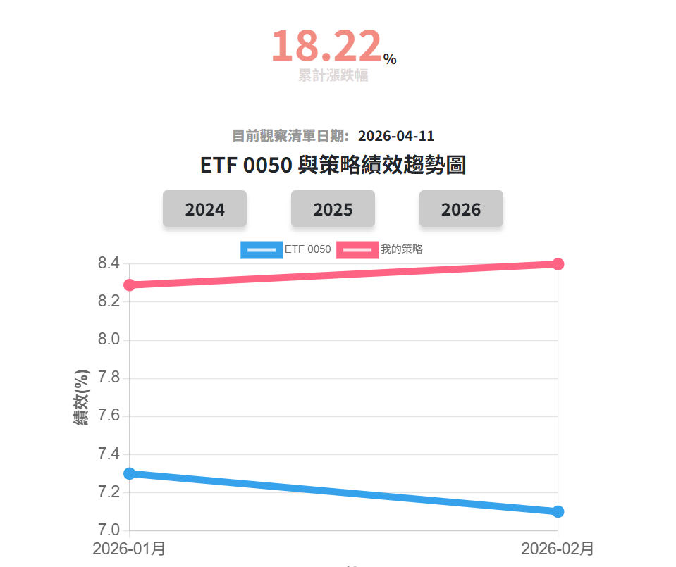
2026-04-11 | 1714 和桐 | 2026-03-11 | 9.88 | 2026-04-11 | 10.2 | 3.24 | #ERROR!
2026-04-11 | 2006 東和鋼鐵 | 2026-03-11 | 83.4 | 2026-04-11 | 71 | -14.87 | -
2026-04-11 | 2324 仁寶 | 2026-03-11 | 32.35 | 2026-04-11 | 28.2 | -12.83 | -
2026-04-11 | 2395 研華 | 2026-03-11 | 346 | 2026-04-11 | 346 | 0 | -
2026-04-11 | 2426 鼎元 | 2026-03-11 | 28.1 | 2026-04-11 | 47.3 | 68.33 | #ERROR!
2026-04-11 | 2458 義隆 | 2026-03-11 | 141 | 2026-04-11 | 130.5 | -7.45 | -
2026-04-11 | 2467 志聖 | 2026-03-11 | 368 | 2026-04-11 | 542 | 47.28 | #ERROR!
2026-04-11 | 2485 兆赫 | 2026-03-11 | 55.3 | 2026-04-11 | 73.5 | 32.91 | #ERROR!
2026-04-11 | 3030 德律 | 2026-03-11 | 253 | 2026-04-11 | 303 | 19.76 | #ERROR!
2026-04-11 | 3380 明泰 | 2026-03-11 | 35.55 | 2026-04-11 | 39.1 | 9.99 | #ERROR!
2026-04-11 | 3481 群創 | 2026-03-11 | 30.3 | 2026-04-11 | 26 | -14.19 | -
2026-04-11 | 3535 晶彩科 | 2026-03-11 | 129 | 2026-04-11 | 134 | 3.88 | #ERROR!
2026-04-11 | 3563 牧德 | 2026-03-11 | 633 | 2026-04-11 | 922 | 45.66 | #ERROR!
2026-04-11 | 3645 達邁 | 2026-03-11 | 82.9 | 2026-04-11 | 82.2 | -0.84 | -
2026-04-11 | 3653 健策 | 2026-03-11 | 3485 | 2026-04-11 | 4125 | 18.36 | #ERROR!
2026-04-11 | 3665 貿聯-KY | 2026-03-11 | 1655 | 2026-04-11 | 2200 | 32.93 | #ERROR!
2026-04-11 | 4989 榮科 | 2026-03-11 | 70.7 | 2026-04-11 | 80.7 | 14.14 | #ERROR!
2026-04-11 | 6443 元晶 | 2026-03-11 | 52.3 | 2026-04-11 | 35.5 | -32.12 | -
2026-04-11 | 6805 富世達 | 2026-03-11 | 1865 | 2026-04-11 | 1865 | 0 | -
2026-04-11 | 8039 台虹 | 2026-03-11 | 116.5 | 2026-04-11 | 137 | 17.6 | #ERROR!

四月份績效ˋ
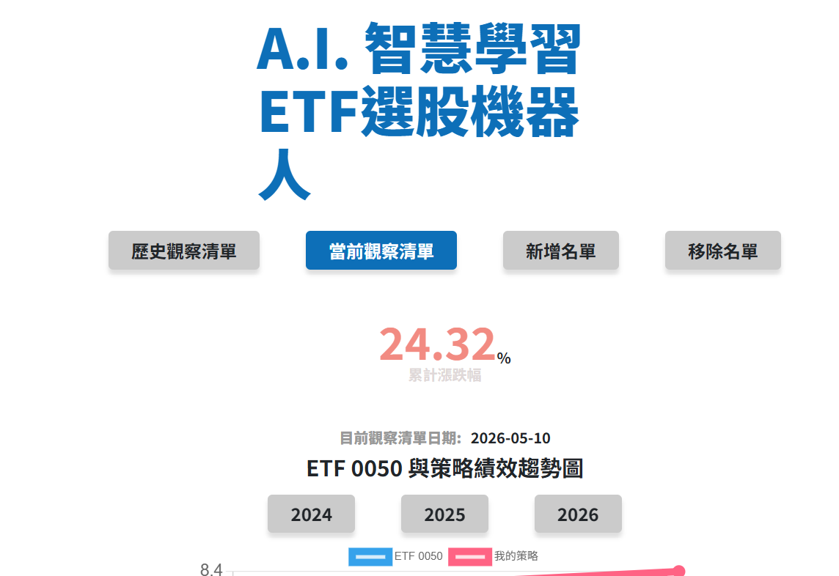
1 | 2026-05-10 | 1303 南亞 | 2026-04-11 | 85.7 | 2026-05-11 | 88.6 | 3.38 | #ERROR!
2 | 2026-05-10 | 1560 中砂 | 2026-04-11 | 519 | 2026-05-11 | 572 | 10.21 | #ERROR!
3 | 2026-05-10 | 1714 和桐 | 2026-04-11 | 10.15 | 2026-05-11 | 9.23 | -9.06 | -
4 | 2026-05-10 | 2308 台達電 | 2026-04-11 | 1740 | 2026-05-11 | 2200 | 26.44 | #ERROR!
5 | 2026-05-10 | 2313 華通 | 2026-04-11 | 279 | 2026-05-11 | 253.5 | -9.14 | -
6 | 2026-05-10 | 2368 金像電 | 2026-04-11 | 1055 | 2026-05-11 | 1330 | 26.07 | #ERROR!
7 | 2026-05-10 | 2383 台光電 | 2026-04-11 | 3325 | 2026-05-11 | 4750 | 42.86 | #ERROR!
8 | 2026-05-10 | 2455 全新 | 2026-04-11 | 293 | 2026-05-11 | 337 | 15.02 | #ERROR!
9 | 2026-05-10 | 2467 志聖 | 2026-04-11 | 549 | 2026-05-11 | 537 | -2.19 | -
10 | 2026-05-10 | 2472 立隆電 | 2026-04-11 | 162.5 | 2026-05-11 | 221.5 | 36.31 | #ERROR!
11 | 2026-05-10 | 2476 鉅祥 | 2026-04-11 | 102 | 2026-05-11 | 112 | 9.8 | #ERROR!
12 | 2026-05-10 | 2486 一詮 | 2026-04-11 | 194 | 2026-05-11 | 281.5 | 45.1 | #ERROR!
13 | 2026-05-10 | 2548 華固 | 2026-04-11 | 126 | 2026-05-11 | 123.5 | -1.98 | -
14 | 2026-05-10 | 2801 彰銀 | 2026-04-11 | 21.15 | 2026-05-11 | 20.95 | -0.95 | -
15 | 2026-05-10 | 2812 台中銀 | 2026-04-11 | 20.75 | 2026-05-11 | 19.75 | -4.82 | -
16 | 2026-05-10 | 2883 開發金 | 2026-04-11 | 21.05 | 2026-05-11 | 22.9 | 8.79 | #ERROR!
17 | 2026-05-10 | 2885 元大金 | 2026-04-11 | 47.45 | 2026-05-11 | 56.5 | 19.07 | #ERROR!
18 | 2026-05-10 | 2891 中信金 | 2026-04-11 | 53.3 | 2026-05-11 | 56.4 | 5.82 | #ERROR!
19 | 2026-05-10 | 2892 第一金 | 2026-04-11 | 28.45 | 2026-05-11 | 29.5 | 3.69 | #ERROR!
20 | 2026-05-10 | 3017 奇鋐 | 2026-04-11 | 2200 | 2026-05-11 | 2445 | 11.14 | #ERROR!

五月份
2026-06-10 | 1303 南亞 | 2026-05-11 | 91.5 | 2026-06-11 | 94.8 | 3.61 | #ERROR!
2026-06-10 | 1560 中砂 | 2026-05-11 | 629 | 2026-06-11 | 609 | -3.18 | -
2026-06-10 | 1714 和桐 | 2026-05-11 | 9.81 | 2026-06-11 | 13.1 | 33.54 | #ERROR!
2026-06-10 | 2313 華通 | 2026-05-11 | 242 | 2026-06-11 | 259 | 7.02 | #ERROR!
2026-06-10 | 2455 全新 | 2026-05-11 | 360 | 2026-06-11 | 355.5 | -1.25 | -
2026-06-10 | 2467 志聖 | 2026-05-11 | 590 | 2026-06-11 | 540 | -8.47 | -
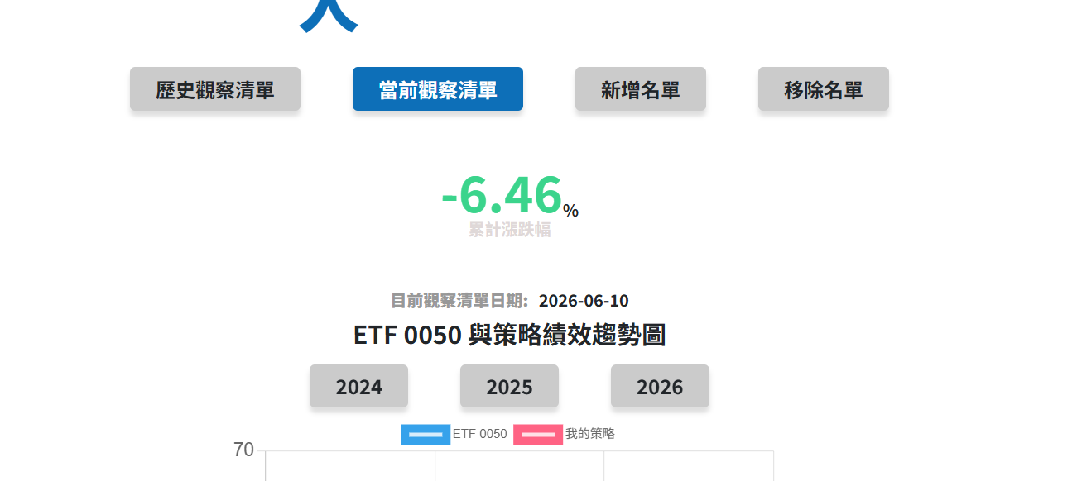
2026-06-10 | 2548 華固 | 2026-05-11 | 129.5 | 2026-06-11 | 105.5 | -18.53 | -
2026-06-10 | 2801 彰銀 | 2026-05-11 | 20.9 | 2026-06-11 | 22.35 | 6.94 | #ERROR!
2026-06-10 | 2812 台中銀 | 2026-05-11 | 19.75 | 2026-06-11 | 19.4 | -1.77 | -
2026-06-10 | 2883 開發金 | 2026-05-11 | 22.8 | 2026-06-11 | 28.2 | 23.68 | #ERROR!
2026-06-10 | 2885 元大金 | 2026-05-11 | 56.5 | 2026-06-11 | 62.3 | 10.27 | #ERROR!
2026-06-10 | 2891 中信金 | 2026-05-11 | 55.3 | 2026-06-11 | 68.2 | 23.33 | #ERROR!
2026-06-10 | 2892 第一金 | 2026-05-11 | 29.55 | 2026-06-11 | 30.55 | 3.38 | #ERROR!
2026-06-10 | 3023 信邦 | 2026-05-11 | 302 | 2026-06-11 | 306.5 | 1.49 | #ERROR!
2026-06-10 | 3062 建漢 | 2026-05-11 | 27.85 | 2026-06-11 | 25.3 | -9.16 | -
2026-06-10 | 3105 穩懋 | 2026-05-11 | 526 | 2026-06-11 | 478 | -9.13 | -
2026-06-10 | 3163 波若威 | 2026-05-11 | 1040 | 2026-06-11 | 884 | -15 | -
2026-06-10 | 3221 台嘉碩 | 2026-05-11 | 43.8 | 2026-06-11 | 58.5 | 33.56 | #ERROR!
2026-06-10 | 3260 威剛 | 2026-05-11 | 457 | 2026-06-11 | 390 | -14.66 | -
2026-06-10 | 3265 台星科 | 2026-05-11 | 180.5 | 2026-06-11 | 171.5 | -4.99 | -

六月分
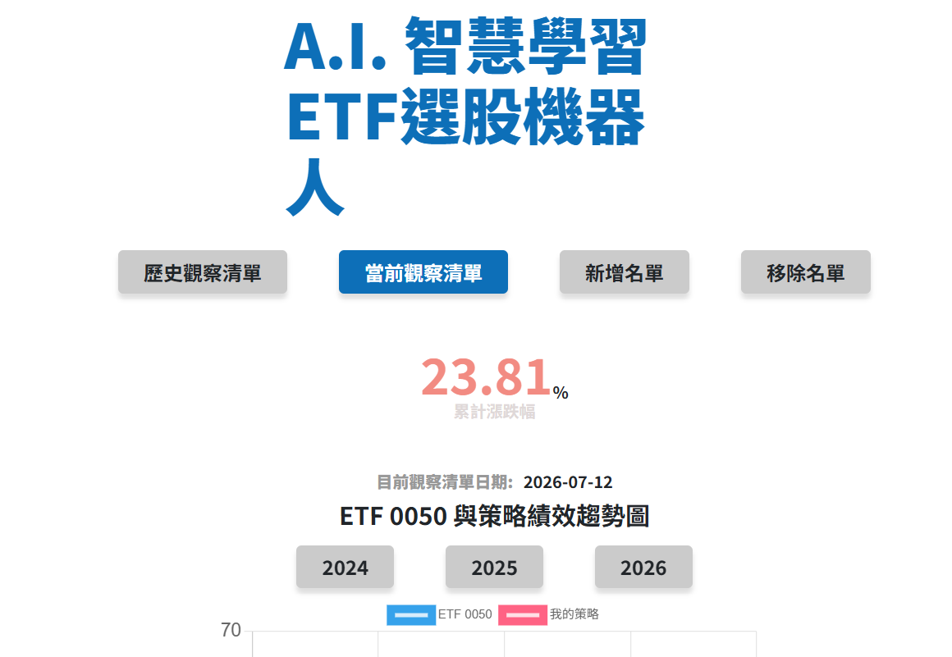
2026-07-12 | 1210 大成 | 2026-06-11 | 55.7 | 2026-07-11 | 57 | 2.33
2026-07-12 | 1216 統一 | 2026-06-11 | 75.6 | 2026-07-11 | 78.4 | 3.7
2026-07-12 | 1714 和桐 | 2026-06-11 | 14.4 | 2026-07-11 | 17.25 | 19.79
2026-07-12 | 2059 川湖 | 2026-06-11 | 6400 | 2026-07-11 | 8250 | 28.91
2026-07-12 | 2347 聯強 | 2026-06-11 | 90.8 | 2026-07-11 | 88.5 | -2.53
2026-07-12 | 2379 瑞昱 | 2026-06-11 | 655 | 2026-07-11 | 840 | 28.24
2026-07-12 | 2382 廣達 | 2026-06-11 | 370 | 2026-07-11 | 373.5 | 0.95
2026-07-12 | 2412 中華電 | 2026-06-11 | 145 | 2026-07-11 | 133.5 | -7.93
2026-07-12 | 2413 環科 | 2026-06-11 | 57.5 | 2026-07-11 | 45.3 | -21.22
2026-07-12 | 2478 大毅 | 2026-06-11 | 177.5 | 2026-07-11 | 174 | -1.97
2026-07-12 | 2483 百容 | 2026-06-11 | 34.65 | 2026-07-11 | 68 | 96.25
2026-07-12 | 2493 揚博 | 2026-06-11 | 188.5 | 2026-07-11 | 274 | 45.36
2026-07-12 | 2597 潤弘 | 2026-06-11 | 204 | 2026-07-11 | 168.5 | -17.4
2026-07-12 | 2801 彰銀 | 2026-06-11 | 22.35 | 2026-07-11 | 24.05 | 7.61
2026-07-12 | 2834 臺企銀 | 2026-06-11 | 17 | 2026-07-11 | 17.95 | 5.59
2026-07-12 | 2880 華南金 | 2026-06-11 | 35.65 | 2026-07-11 | 38.85 | 8.98
2026-07-12 | 2881 富邦金 | 2026-06-11 | 125.5 | 2026-07-11 | 124.5 | -0.8
2026-07-12 | 2882 國泰金 | 2026-06-11 | 100.5 | 2026-07-11 | 96.3 | -4.18
2026-07-12 | 2883 開發金 | 2026-06-11 | 27.75 | 2026-07-11 | 30.05 | 8.29
2026-07-12 | 2885 元大金 | 2026-06-11 | 61.6 | 2026-07-11 | 68.3 | 10.88

八月份績效
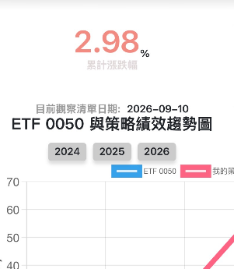
4566 | 1709 和益 | 2026-08-11 | 27.4 | 2026-09-11 | 35.3 | 28.83 | #ERROR!
4567 | 2006 東和鋼鐵 | 2026-08-11 | 85.5 | 2026-09-11 | 81.2 | -5.03 | -
4568 | 2027 大成鋼 | 2026-08-11 | 46.45 | 2026-09-11 | 48.2 | 3.77 | #ERROR!
4569 | 2059 川湖 | 2026-08-11 | 12315 | 2026-09-11 | 12600 | 2.31 | #ERROR!
4570 | 2324 仁寶 | 2026-08-11 | 36.3 | 2026-09-11 | 38.65 | 6.47 | #ERROR!
4571 | 2347 聯強 | 2026-08-11 | 91 | 2026-09-11 | 88.8 | -2.42 | -
4572 | 2357 華碩 | 2026-08-11 | 839 | 2026-09-11 | 989 | 17.88 | #ERROR!
4573 | 2377 微星 | 2026-08-11 | 154 | 2026-09-11 | 149 | -3.25 | -
4574 | 2395 研華 | 2026-08-11 | 661 | 2026-09-11 | 659 | -0.3 | -
4575 | 2425 承啟 | 2026-08-11 | 45.95 | 2026-09-11 | 37.3 | -18.82 | -
4576 | 2542 興富發 | 2026-08-11 | 44.55 | 2026-09-11 | 46.5 | 4.38 | #ERROR!
4577 | 2618 長榮航 | 2026-08-11 | 41.75 | 2026-09-11 | 41.8 | 0.12 | #ERROR!
4578 | 2637 慧洋-KY | 2026-08-11 | 87.3 | 2026-09-11 | 100.5 | 15.12 | #ERROR!
4579 | 2801 彰銀 | 2026-08-11 | 23.1 | 2026-09-11 | 26.85 | 16.23 | #ERROR!
4580 | 2880 華南金 | 2026-08-11 | 43.22 | 2026-09-11 | 44.8 | 3.66 | #ERROR!
4581 | 2883 開發金 | 2026-08-11 | 31.05 | 2026-09-11 | 37.2 | 19.81 | #ERROR!
4582 | 2886 兆豐金 | 2026-08-11 | 49.4 | 2026-09-11 | 49.9 | 1.01 | #ERROR!
4583 | 2887 台新金 | 2026-08-11 | 35.55 | 2026-09-11 | 42.15 | 18.57 | #ERROR!
4584 | 2892 第一金 | 2026-08-11 | 32.7 | 2026-09-11 | 38 | 16.21 | #ERROR!
4585 | 3022 威強電 | 2026-08-11 | 108 | 2026-09-11 | 84.4 | -21.85 | -

